Données et consignes
1) Calculez min, max, étendue, quartiles 1 et 3, médiane, écart inter-quartile, écart inter-quartile relatif, rapport interquartile, écart-type, variance, coefficient de variation pour toutes les variables
2) Calculez covariance, r et R2 pour les proportions de votes en faveur des quatre candidats en fonction du revenu médian.
3) Effectuez une régression linéaire pour les proportions de votes pour EZ, EM, JLM en fonction du revenu médian.
4) A l'aide de Khartis, représente sur quatre cartes les résultats pour JLM, EZ et EM ainsi que le revenu médian dans les arrondissements parisiens.
4) Représentez sur un même graphique les proportions de vote pour EZ, EM, JLM en fonction du revenu médian.
5) En s’appuyant sur les indicateurs calculés au cours du devoir et sur les deux infographies dans les onglets suivants, analysez les votes pour la gauche, le centre droit, la droite et l’extrême droite en fonction des catégories sociales.
IDCOM | pvoixMELENCHON | pvoixZEMMOUR | pvoixMLEPEN | pvoixMACRON | Médiane du revenu disponible par unité de consommation en 2019, en euros
75101 | 21% | 9% | 6% | 43% | 34720
75102 | 25% | 7% | 4% | 44% | 32650
75103 | 26% | 6% | 4% | 43% | 33570
75104 | 24% | 8% | 5% | 41% | 31840
75105 | 26% | 8% | 4% | 39% | 34520
75106 | 15% | 11% | 4% | 48% | 40490
75107 | 10% | 14% | 5% | 48% | 44400
75108 | 12% | 15% | 5% | 47% | 43230
75109 | 23% | 7% | 4% | 44% | 35880
75110 | 38% | 5% | 4% | 31% | 27810
75111 | 36% | 5% | 4% | 33% | 28750
75112 | 32% | 7% | 6% | 33% | 29040
75113 | 36% | 6% | 7% | 30% | 24970
75114 | 30% | 7% | 6% | 35% | 28480
75115 | 21% | 10% | 6% | 40% | 31930
75116 | 9% | 17% | 6% | 47% | 40300
75117 | 20% | 11% | 5% | 42% | 32120
75118 | 42% | 5% | 5% | 29% | 23650
75119 | 47% | 7% | 5% | 24% | 21460
75120 | 47% | 5% | 6% | 24% | 22510
Sources : | Piketty et Cagé 2023 | https://unehistoireduconflitpolitique.fr/
 | Insee, RP2008, RP2013 et RP2018, exploitations principales, géographie au 01/01/2021.

Q3_G
 | Mélenchon | Zemmour | Macron
34720 | 21% | 9% | 43%
32650 | 25% | 7% | 44%
33570 | 26% | 6% | 43%
31840 | 24% | 8% | 41%
34520 | 26% | 8% | 39%
40490 | 15% | 11% | 48%
44400 | 10% | 14% | 48%
43230 | 12% | 15% | 47%
35880 | 23% | 7% | 44%
27810 | 38% | 5% | 31%
28750 | 36% | 5% | 33%
29040 | 32% | 7% | 33%
24970 | 36% | 6% | 30%
28480 | 30% | 7% | 35%
31930 | 21% | 10% | 40%
40300 | 9% | 17% | 47%
32120 | 20% | 11% | 42%
23650 | 42% | 5% | 29%
21460 | 47% | 7% | 24%
22510 | 47% | 5% | 24%

Abstention et classes sociales
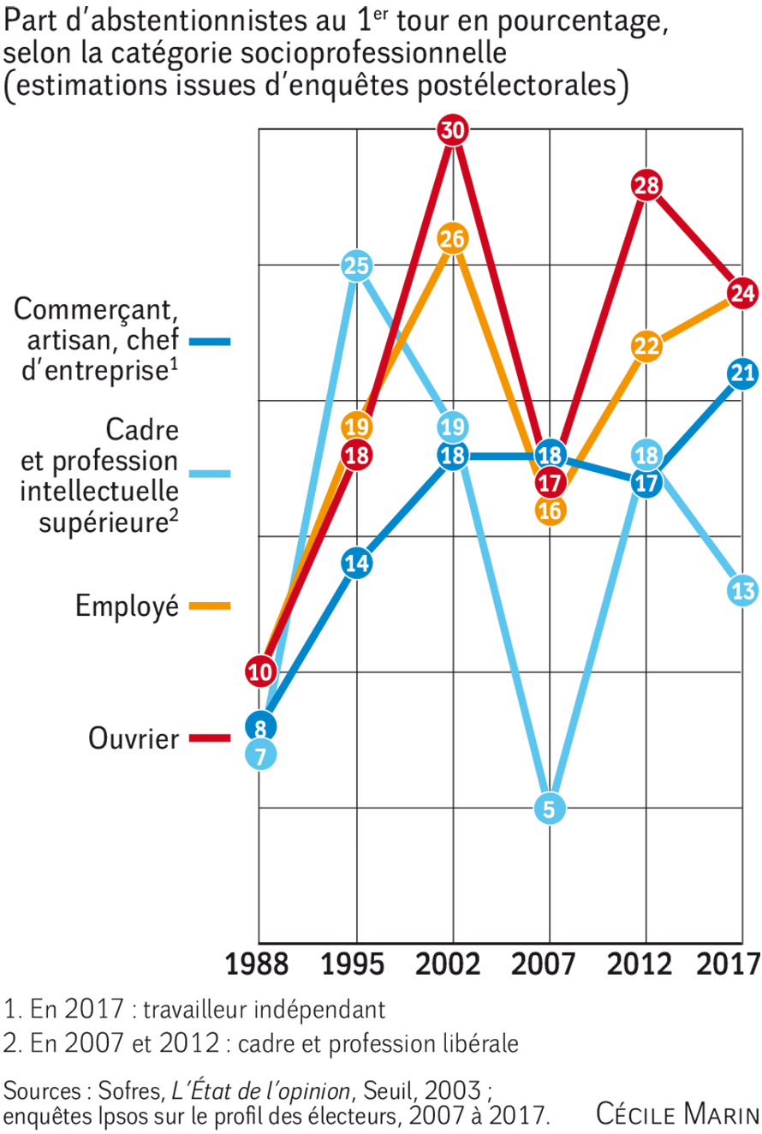

PCS, gauche, droite
